Inflow
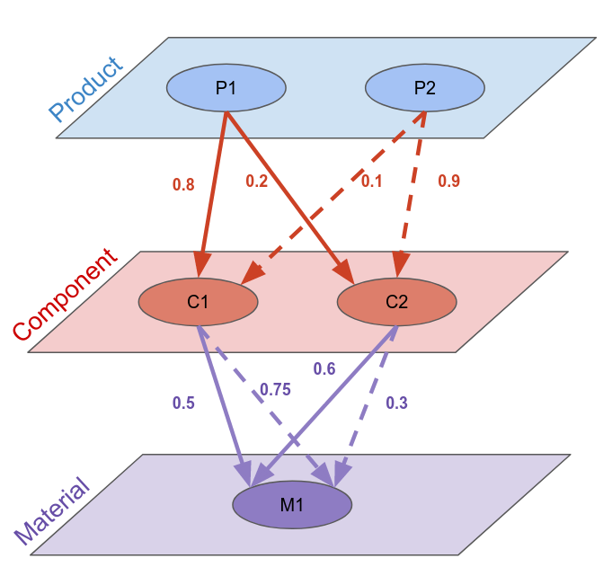
 |  |  |  | F1 | F1 | F1 | F1 | F1 | F1 | F1 | F1 | F1 | F1
 |  |  |  | P1 | P1 | P1 | P1 | P1 | P2 | P2 | P2 | P2 | P2
 |  |  |  | -1 | C1 | C2 | C1 | C2 | -1 | C1 | C2 | C1 | C2
 |  |  |  | -1 | -1 | -1 | M1 | M1 | -1 | -1 | -1 | M1 | M1 |  |  |  |  | Y
F1 | P1 | -1 | -1 | 1 | 0 | 0 | 0 | 0 | 0 | 0 | 0 | 0 | 0 | F1 | P1 | -1 | -1 | 10
F1 | P1 | C1 | -1 | 0.8 | -1 | 0 | 0 | 0 | 0 | 0 | 0 | 0 | 0 | F1 | P1 | C1 | -1 | 0
F1 | P1 | C2 | -1 | 0.2 | 0 | -1 | 0 | 0 | 0 | 0 | 0 | 0 | 0 | F1 | P1 | C2 | -1 | 0
F1 | P1 | C1 | M1 | 0 | 0.5 | 0 | -1 | 0 | 0 | 0 | 0 | 0 | 0 | F1 | P1 | C1 | M1 | 0
F1 | P1 | C2 | M1 | 0 | 0 | 0.6 | 0 | -1 | 0 | 0 | 0 | 0 | 0 | F1 | P1 | C2 | M1 | 0
F1 | P2 | -1 | -1 | 0 | 0 | 0 | 0 | 0 | 1 | 0 | 0 | 0 | 0 | F1 | P2 | -1 | -1 | 50
F1 | P2 | C1 | -1 | 0 | 0 | 0 | 0 | 0 | 0.1 | -1 | 0 | 0 | 0 | F1 | P2 | C1 | -1 | 0
F1 | P2 | C2 | -1 | 0 | 0 | 0 | 0 | 0 | 0.9 | 0 | -1 | 0 | 0 | F1 | P2 | C2 | -1 | 0
F1 | P2 | C1 | M1 | 0 | 0 | 0 | 0 | 0 | 0 | 0.75 | 0 | -1 | 0 | F1 | P2 | C1 | M1 | 0
F1 | P2 | C2 | M1 | 0 | 0 | 0 | 0 | 0 | 0 | 0 | 0.3 | 0 | -1 | F1 | P2 | C2 | M1 | 0

 |  |  |  |  |  |  |  |  |  |  |  |  |  |  |  |  |  | X
 |  |  |  | 1 | 0 | 0 | 0 | 0 | 0 | 0 | 0 | 0 | 0 | F1 | P1 | -1 | -1 | #NAME?
 |  |  |  | 0.8 | -1 | 0 | 0 | 0 | 0 | 0 | 0 | 0 | 0 | F1 | P1 | C1 | -1 | #NAME?
 |  |  | inv(A) | 0.2 | 0 | -1 | 0 | 0 | 0 | 0 | 0 | 0 | 0 | F1 | P1 | C2 | -1 | #NAME?
 |  |  |  | 0.4 | -0.5 | 0 | -1 | 0 | 0 | 0 | 0 | 0 | 0 | F1 | P1 | C1 | M1 | #NAME?
 |  |  |  | 0.12 | 0 | -0.6 | 0 | -1 | 0 | 0 | 0 | 0 | 0 | F1 | P1 | C2 | M1 | #NAME?
 |  |  |  | 0 | 0 | 0 | 0 | 0 | 1 | 0 | 0 | 0 | 0 | F1 | P2 | -1 | -1 | #NAME?
 |  |  |  | 0 | 0 | 0 | 0 | 0 | 0.1 | -1 | 0 | 0 | 0 | F1 | P2 | C1 | -1 | #NAME?
 |  |  |  | 0 | 0 | 0 | 0 | 0 | 0.9 | 0 | -1 | 0 | 0 | F1 | P2 | C2 | -1 | #NAME?
 |  |  |  | 0 | 0 | 0 | 0 | 0 | 0.075 | -0.75 | 0 | -1 | 0 | F1 | P2 | C1 | M1 | #NAME?
 |  |  |  | 0 | 0 | 0 | 0 | 0 | 0.27 | 0 | -0.3 | 0 | -1 | F1 | P2 | C2 | M1 | #NAME?

